KAPPA
KAPPA FTW MEN/WMN OFFER

PICTURE | CODE | DESCRIPTION | COLOR | SIZE BREAKDOWN |  |  |  |  |  |  |  |  |  |  |  | QTY | PRICE | WHS PRICE | RRP | DELIVERY

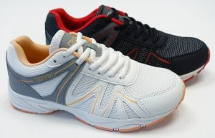

 |  |  |  | eu | 36 | 37 | 38 | 39 | 40 | 41 | 42 | 43 | 44 | 45 | 46
 | 381G4QW20L B | Scarpa Kappa Mirred unisex imb. B | 2 col. |  | 100 | 100 | 200 | 100 | 200 | 200 | 200 | 400 | 300 | 100 | 100 | 2000
 |  | tomaia: tessuto sintetico, interno: tessuto sintetico, suola: gomma
 |  | NEL POLYBAG E NON NELLA SCATOLA
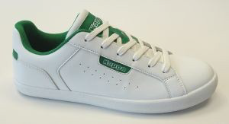

 |  |  |  | eu | 39 | 40 | 41 | 42 | 43 | 44 | 45
 | 321L86UA0K | Scarpa Kappa Maine | bco.-verde |  | 35 | 56 | 35 | 9 | 35 | 121 | 65 |  |  |  |  | 356
 |  | tomaia: pelle sintetico; interno: tessuto sintetico; suola: gomma
 |  | NEL POLYBAG E NON NELLA SCATOLA
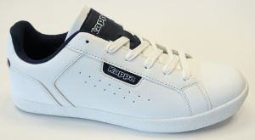

 |  |  |  | eu | 41 | 42 | 43 | 44 | 45 | 46
 | 321L86UA07 | Scarpa Kappa Maine | bco.-navy |  | 16 | 9 | 36 | 19 | 38 | 43 |  |  |  |  |  | 161
 |  | tomaia: pelle sintetico; interno: tessuto sintetico; suola: gomma
 |  | NEL POLYBAG E NON NELLA SCATOLA
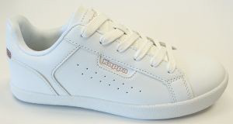

 |  |  |  | eu | 37 | 38 | 39 | 40
 | 321L86DA10 | Scarpa Kappa Maine Lady | bco.-pink |  | 18 | 26 | 15 | 18 |  |  |  |  |  |  |  | 77
 |  | tomaia: pelle sintetico; interno: tessuto sintetico; suola: gomma
 |  | NEL POLYBAG E NON NELLA SCATOLA
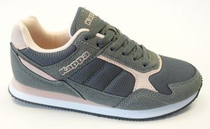

 |  |  |  | eu | 36 | 37 | 38 | 39 | 40 | 41
 | 33194DDA0H | Scarpa Kappa Patsy Lady | grigio-rosa |  | 45 | 71 | 88 | 64 | 46 | 31 |  |  |  |  |  | 345
 |  | Outsole: Rubber 100%, Upper: Poliuretane 40% + Polyester 60%

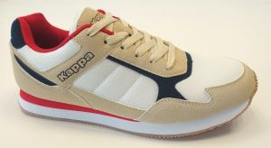

 |  |  |  | eu | 36 | 37 | 38 | 39 | 40 | 41
 | 33194DDA0J | Scarpa Kappa Patsy Lady | bco.-beige |  | 18 | 30 | 42 | 37 | 25 | 13 |  |  |  |  |  | 165
 |  | Outsole: Rubber 100%, Upper: Poliuretane 40% + Polyester 60%

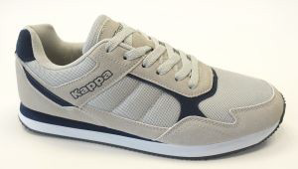

 |  |  |  | eu | 40 | 41 | 42 | 43 | 44 | 45 | 46
 | 33194DUA0L | Scarpa Kappa Patsy | grigio ch.-navy |  | 6 | 13 | 10 | 15 | 11 | 6 | 6 |  |  |  |  | 67
 |  | Outsole: Rubber 100%, Upper: Poliuretane 40% + Polyester 60%

 |  |  |  | eu | 41 | 43
 | 33194DDA0J | Scarpa Kappa Patsy | bco.-beige |  | 1 | 1 |  |  |  |  |  |  |  |  |  | 2
 |  | Outsole: Rubber 100%, Upper: Poliuretane 40% + Polyester 60%

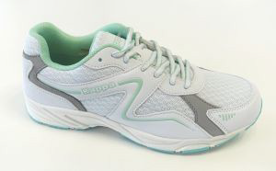

 |  |  |  | eu | 36 | 37 | 38 | 39 | 40 | 41
 | 37168SDA00 12L C | Scarpa Kappa Lamis Lady imb. C | bco.-verde menta |  | 90 | 180 | 271 | 271 | 180 | 90 |  |  |  |  |  | 1082
 |  | tomaia: pelle sintetica; interno: tessuto sintetico; suola: gomma

 |  |  |  |  |  |  |  |  |  |  |  |  |  | TOT OFFER |  | 4255

